官网下载的
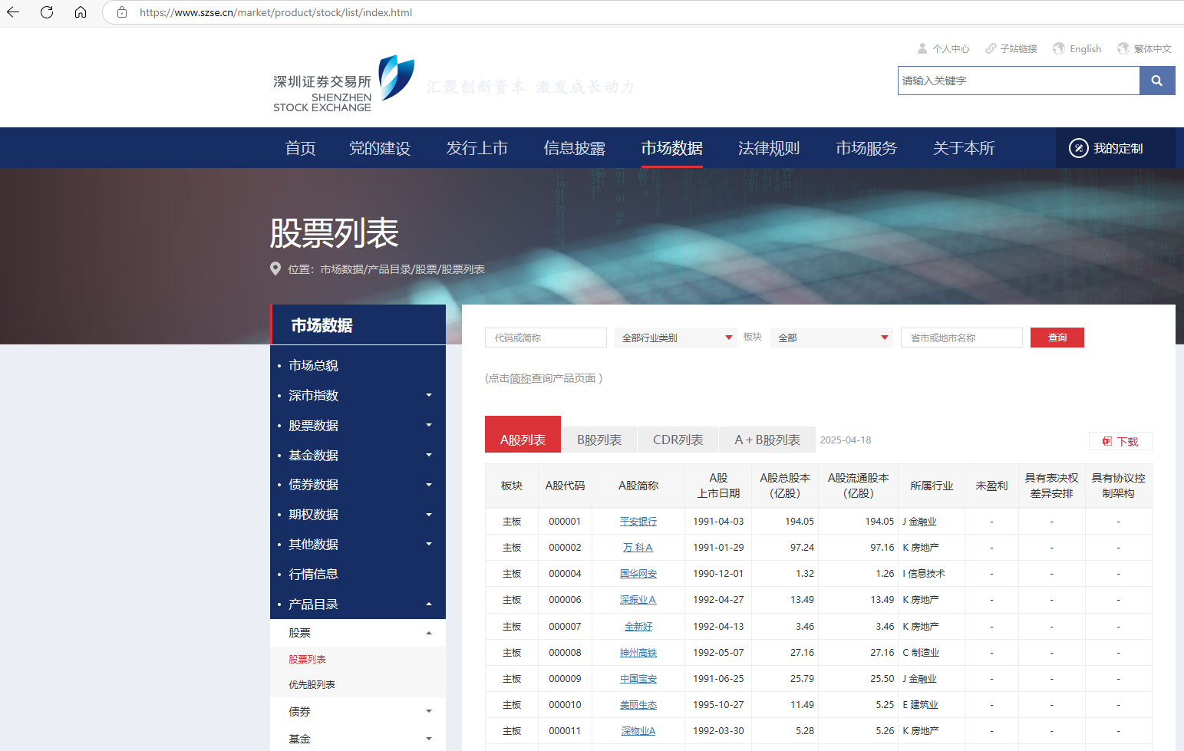
深圳证券交易所-股票列表

